報告用入力シート
 |  |  |  |  |  |  |  |  |  |  |  |  |  |  |  | 【宿直_様式第8号】

愛媛県「疲れたら、愛媛。新みきゃん割」宿泊実績・クーポン配布実績報告シート

 |  |  | 宿直予約
◎合計宿泊代金(割引前)＝同一宿泊単価×人数 ⇒ 【報告用入力シート】入力例No11～16参照
◎クーポン配布対象外の方でも宿泊代金の割引が発生する場合は入力してください。
⇒ 【報告用入力シート】入力例No４参照
（何らかの理由でクーポンを配布しない場合でも入力が必要です。）
◎施設使用料や未就学児の食事のみ・寝具のみ等、オプション的な料金のみ発生する場合は割引対象外です。
◎同じ入力内容でも「同上」「〃」など省略しないでください。
◎入力後、申請項目判定が「OK」になっているか確認してください。「エラー」の場合入力内容を再度確認してください。
...
宿泊者情報 |  |  |  |  | 合計宿泊代金(割引前） ※税込み金額、入湯税は除く | 割引額＝給付金申請額 ※上限：1人当たり5,000円 ※1円未満切り捨て |  | 割引後 支払総額 | クーポン配布枚数 （1人泊当たり3,000円未満は配布対象外） |  | クーポン 発行総額 | クーポン番号 ※半角数字 例）200001～200004までの4枚配布 開始番号:200001・最終番号:200004と入力 |  |  |  |  | 申請項目 判定 | 備考

宿泊代表者（カナ） ※半角カタカナ 姓名間にスペース開ける | 宿泊代表者（漢字） ※姓名間にスペース開ける | 居住地 県 | 居住地 市 | 同一単価人数 | 合計 | 合計 | 割引率 |  | 1人当たり 配布金額 | 配布合計 枚数 |  | クーポン 開始番号 | ~ | クーポン 最終番号 | クーポン番号 （飛び番）複数の場合はカンマ区切り ※半角数字 | 配布枚数 確認
 |  |  |  |  |  |  |  |  |  |  |  |  | ~
 |  |  |  |  |  |  |  |  |  |  |  |  | ~
 |  |  |  |  |  |  |  |  |  |  |  |  | ~
 |  |  |  |  |  |  |  |  |  |  |  |  | ~
 |  |  |  |  |  |  |  |  |  |  |  |  | ~
 |  |  |  |  |  |  |  |  |  |  |  |  | ~
 |  |  |  |  |  |  |  |  |  |  |  |  | ~
...

【報告用入力シート】入力例
...
 |  |  |  |  |  |  |  |  |  |  | 宿直予約
...
※同じ入力内容でも「同上」「〃」など省略しないでください。
 |  | ファイル名「13810001 みきゃん旅館 8月分01」、「13810001 みきゃん旅館 8月分02」
※宿泊証明書番号ルール：月２桁、日にち２桁、通し番号４桁
 | 例）８月17日泊、１組目→08170001、以降２組目以降は通し番号
No | 宿泊事業者番号 | 宿泊証明書番号 ※連泊の場合は 複数行に同じ番号を記入 | 宿泊月 | 宿泊日 | 曜日 | 宿泊地 （市町名） | 宿泊施設名 | 宿泊者情報 |  |  |  |  | 合計宿泊代金(割引前） ※税込み金額、入湯税は除く | 割引額＝給付金申請額 ※上限：1人当たり5,000円 ※1円未満切り捨て |  | 割引後 支払総額

 |  |  |  |  |  |  |  | 宿泊代表者（カナ） ※半角カタカナ 姓名間にスペース開ける | 宿泊代表者（漢字） ※姓名間にスペース開ける | 居住地 県 | 居住地 市 | 同一単価人数 | 合計 | 合計 | 割引率
1 | 138100001 | 08170001 | 8 | 17 | 44790 | 松山市 | みきゃん旅館 | ﾐｷｬﾝ ﾀﾛｳ | 蜜柑 太郎 | 愛媛県 | 松山市 | 4 | 40,000 | 20,000 | 50.0% | 20,000
2 | 138100001 | 08170002 | 8 | 17 | 44790 | 松山市 | みきゃん旅館 | ﾀﾞｰｸ ﾐｷｬﾝ | ダーク ミキャン | 愛媛県 | 松山市 | 1 | 20,000 | 5,000 | 25.0% | 15,000
3 | 138100001 | 08170003 | 8 | 17 | 44790 | 松山市 | みきゃん旅館 | ｺﾐｷｬﾝ ﾊﾅｺ | 小蜜柑 花子 | 愛媛県 | 松山市 | 2 | 30,000 | 10,000 | 33.3% | 20,000
4 | 138100001 | 08170004 | 8 | 17 | 44790 | 松山市 | みきゃん旅館 | ｺﾀﾞｰｸ ﾐｷｬﾝ | こダーク みきゃん | 愛媛県 | 松山市 | 9 | 18,000 | 9,000 | 50.0% | 9,000
【同グループ内で宿泊代金が異なる場合】
家族５人（大人３人〈洋室10000円／人泊・和室8000円／人泊〉・子供２人〈2000円／人泊うち１人無料〉が８／１７から２泊する場合。
5
6
7
8
9
10
11 | 138100001 | 08170001 | 8 | 17 | 44790 | 松山市 | みきゃん旅館 | ﾏﾂﾔﾏ ﾀﾛｳ | 松山 太郎 | 愛媛県 | 松山市 | 2 | 20,000 | 10,000 | 50.0% | 10,000
12 | 138100001 | 08170001 | 8 | 17 | 44790 | 松山市 | みきゃん旅館 | ﾏﾂﾔﾏ ﾀﾛｳ | 松山 太郎 | 愛媛県 | 松山市 | 1 | 2,000 | 1,000 | 50.0% | 1,000
13 | 138100001 | 08170001 | 8 | 17 | 44790 | 松山市 | みきゃん旅館 | ﾏﾂﾔﾏ ﾀﾛｳ | 松山 太郎 | 愛媛県 | 松山市 | 1 | 8,000 | 4,000 | 50.0% | 4,000
14 | 138100001 | 08170001 | 8 | 18 | 44791 | 松山市 | みきゃん旅館 | ﾏﾂﾔﾏ ﾀﾛｳ | 松山 太郎 | 愛媛県 | 松山市 | 2 | 20,000 | 10,000 | 50.0% | 10,000
15 | 138100001 | 08170001 | 8 | 18 | 44791 | 松山市 | みきゃん旅館 | ﾏﾂﾔﾏ ﾀﾛｳ | 松山 太郎 | 愛媛県 | 松山市 | 1 | 2,000 | 1,000 | 50.0% | 1,000
16 | 138100001 | 08170001 | 8 | 18 | 44791 | 松山市 | みきゃん旅館 | ﾏﾂﾔﾏ ﾀﾛｳ | 松山 太郎 | 愛媛県 | 松山市 | 1 | 8,000 | 4,000 | 50.0% | 4,000
17
18
19
20
...

【宿泊証明書】用紙記入例
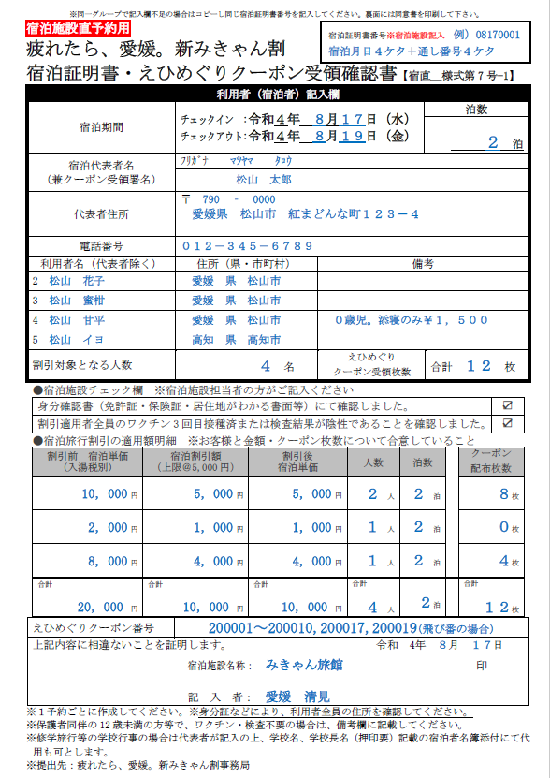

身分証と同じ住所を記入してください。

備考欄には割引対象外となる事由などを記入してください。例）対象地域外の方・証明書に不備のあった方

施設使用料や未就学児の食事のみ・寝具のみ等、オプション的な料金のみ発生する場合は割引対象外です。

一致＝
＝一致

チェック必須

この項目を
【報告用入力シート】へ入力してください
※【報告用入力シート】入力例 参照

クーポン配布対象でなくても、宿泊代が発生する場合は記入してください。
【報告用入力シート】へは、同じ宿泊代金ごとの『合計宿泊代金』を入力してください。（※記入例参照）

角印（公印）もしくは丸印。
※宿泊施設名称はゴム印も可。
印

